INSTRUCTIONS
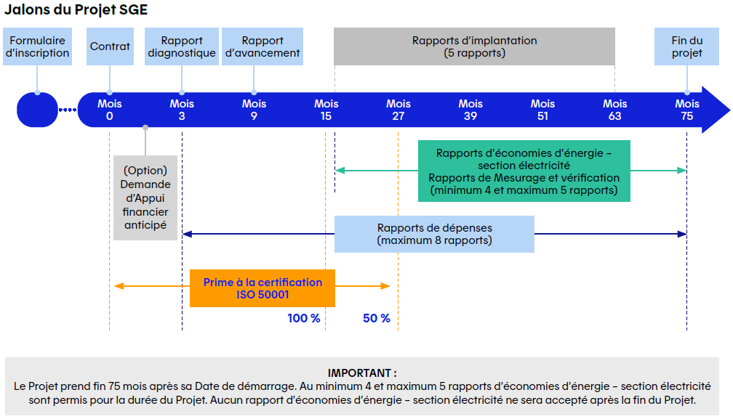
 |  | Programme Système de gestion de l’énergie (SGE) Instructions

Introduction – Liste détaillée des livrables
Bonjour et bienvenue dans le Programme SGE d’Hydro-Québec et d’Énergir. Ce fichier est un outil de travail servant à documenter votre démarche d’élaboration, d'implantation et d’amélioration d’un système de gestion de l’énergie (SGE) au sein de votre organisation. Il a été conçu dans le but de :
• | vous accompagner tout au long des 75 mois du Projet SGE,
• | préciser les Travaux à réaliser, les rapports et les résultats attendus dans le cadre du Programme,
• | centraliser en un seul document l’historique des différents jalons importants prévus par le Programme,
• | permettre à Hydro-Québec et à Énergir de valider les étapes de réalisation et les rapports du Projet.
La démarche proposée et les questions posées dans le présent document sont inspirées de la norme ISO 50001 et de l'outil 50001 Ready Navigator de Ressources naturelles Canada, ainsi que des meilleures pratiques dans le domaine des SGE. La réalisation de ces Travaux vise l'implantation d’un SGE robuste et durable, susceptible d’améliorer à long terme la Performance énergétique de votre organisation.

Informations importantes
• | Avant de lire le présent document, il est important d’avoir lu le Guide de participation du Programme SGE d’Hydro-Québec et le Guide de participation du Programme SGE d’Énergir.
• | Pour toute précision sur la terminologie et les définitions, consulter les documents Guide de participation et Guide technique de Mesurage et vérification du Programme SGE d’Hydro-Québec et du Programme SGE d’Énergir.
• | La section Jalons ci-dessous présente un survol des grandes étapes du Programme SGE.
• | L’onglet Table_matières présente l’arborescence des sections d’information devant figurer dans les différents rapports du Programme. Certaines sections se répètent dans plusieurs onglets, mais des questions peuvent varier d’un onglet à l’autre. Cet onglet est pour information seulement, et il ne peut être modifié.
• | L’onglet Données_Projet collige certaines données administratives du Projet qui doivent être fournies par le Participant.
• | L’onglet Sommaire_DEP présente un résumé des coûts admissibles déclarés par le Participant durant les 75 mois du Projet. Cet onglet est pour information seulement, et il ne peut être modifié.
• | Les onglets MoisX-TAB fournissent des gabarits de tableaux de réponses aux questions posées dans les onglets MoisX-RAP. Ces gabarits présentent l'information minimale à fournir.
• | Pour chaque question posée dans les onglets MoisX-RAP, sont indiquées à titre indicatif des références vers l'outil 50001 Ready Navigator, à la norme ISO 50001 et au Guide technique de Mesurage et vérification (M&V). Le Participant peut consulter ces références pour obtenir plus d'informations.
• | Le présent fichier comporte plusieurs onglets correspondant aux rapports exigés par Hydro-Québec et par Énergir aux étapes clés du Programme. Voici la liste des rapports intégrés dans le présent document ainsi qu'où on les retrouve:
Mois 3 – Rapport d'Analyse diagnostique : |  | Rapport exigé 3 mois après la signature du Contrat. Vise une analyse des écarts entre la norme ISO 50001 et le plan d'implantation du SGE. Voir les onglets Mois3-RAP et Mois3-TAB.
Mois 9 – Rapport d'avancement : |  | Rapport exigé 9 mois après la signature du Contrat. Vise à démontrer que l'implantation du SGE avance bien en vue du prochain rapport. Voir les onglets Mois9-RAP et Mois9-TAB.
Mois 15 – Rapport d'implantation 1 : |  | Rapport exigé 15 mois après la signature du Contrat. Vise à démontrer que la majorité des processus de SGE sont en place. Voir les onglets Mois15-RAP et Mois15-TAB.
Mois 27 – Rapport d'implantation 2 : |  | Rapport exigé 27 mois après la signature du Contrat. Vise à démontrer le suivi et l’amélioration continue du SGE. Voir les onglets Mois27-RAP et Mois27-TAB.
Mois 39 – Rapport d'implantation 3 : |  | Rapport exigé 39 mois après la signature du Contrat. Vise à démontrer le suivi et l’amélioration continue du SGE. Voir les onglets Mois39-RAP et Mois39-TAB.
Mois 51 – Rapport d'implantation 4 : |  | Rapport exigé 51 mois après la signature du Contrat. Vise à démontrer le suivi et l’amélioration continue du SGE. Voir les onglets Mois51-RAP et Mois51-TAB.
Mois 63 – Rapport d'implantation 5 : |  | Rapport exigé 63 mois après la signature du Contrat. Vise à démontrer le suivi et l’amélioration continue du SGE. Voir les onglets Mois63-RAP et Mois63-TAB.
Rapports de dépenses : |  | Maximum huit (8) rapports de dépenses: Mois3, Mois9, Mois15, Mois27, Mois39, Mois51, Mois63 et Mois75. Servent à déclarer les coûts admissibles. Voir les huit (8) onglets MoisX-DEP.
Rapports d’économies d’énergie : |  | Minimum quatre (4) et maximum cinq (5) rapports d'économies d'énergie sont exigés. Servent à déclarer les économies d'énergies admissibles. Voir l'onglet Économies.

Directives d'utilisation des documents (onglets)
• | Certaines cellules ont un fond bleu pâle, indiquant qu'elles constituent un champ à remplir. La navigation entre les champs à remplir est facilitée par l'utilisation de la touche Tab ou des flèches du clavier. Les cellules grisées sont généralement non modifiables.
• | Le Participant doit impérativement inscrire ses réponses dans le présent fichier Excel et dans les annexes fournies par Hydro-Québec et Énergir, à moins d'avoir l'autorisation explicite d’Hydro-Québec et d’Énergir de ne pas le faire. Tout autre document ou format de réponse sera refusé.
• | Le Participant ne peut pas donner une réponse faisant référence à un document autre que ceux fournis par Hydro-Québec et Énergir, sauf avec l'autorisation explicite d'Hydro-Québec et Énergir.
• | Tous les onglets et toute l'information du présent document doivent être conservés pendant les 75 mois du Projet. Ce fichier doit conserver tout l'historique et toute l'évolution du Projet.
• | Le Participant ne peut pas répondre aux questions uniquement par oui ou non. Des réponses détaillées sont requises.
• | Hauteur de ligne : La hauteur des lignes est modifiable; ce qui permet d'agrandir une zone de texte ou d'adapter la mise en page. Pour modifier la hauteur d'une ligne, placer le curseur entre les numéros de ligne (marge de gauche) puis cliquer et déplacer le curseur de haut en bas.
• | Ajout de lignes : Il est possible d’ajouter des lignes aux tableaux de certains onglets, mais pas au moyen du bouton droit de la souris. Il faut plutôt cliquer dans une cellule du tableau puis utiliser les menus du haut de la page Excel de la façon suivante. Menu Accueil ► Cellules ► Insérer (option grisée, mais cliquer quand même dessus) ► Insérer des lignes dans la feuille
• | Rafraîchissement de mise en page : Pour rafraîchir la mise en page (en cas de problème d'affichage), cliquer sur l'icône « page » dans les paramètres d'affichage dans la partie inférieure droite de l'écran.
• | Les mots commençant par une majuscule sont définis dans les sections Définitions des Guide de participation et Guide technique de Mesurage et vérification d'Hydro-Québec et d'Énergir.
• | Il est recommandé d'utiliser la navigation par tabulation (touche Tab) ou les flèches du clavier pour se déplacer d'un champ à l'autre.
• | Les infobulles représentées par l'image d'un i blanc dans un cercle bleu contiennent des explications supplémentaires. Cliquer sur les infobulles pour faire apparaître leur contenu.
• | Pour éviter des problèmes d'affichage, il est recommandé de régler le zoom à une valeur entre 90% et 110%.
• | Des mises en forme conditionnelles sont utilisées dans les cellules de certains onglets. Les cellules rosées signalent une erreur de saisie de donnée ou une donnée manquante.
• | Il est important de bien lire les consignes de chaque onglet. Pour chaque énoncé, des directives précisent l'information à soumettre ainsi que l'endroit où inscrire la réponse.

